G 1.6.3-1
CES. Informe de Situación Económica y Social de Castilla y León en 2021

Gráfico 1.6.3-1
Distribución porcentual de las plazas en establecimientos de alojamiento turístico según tipo,
diciembre 2020- diciembre 2021
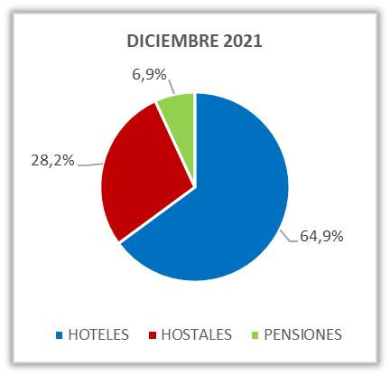
DICIEMBRE 2020
 | #¡REF!
HOTELES | 46161
HOSTALES | 19957
PENSIONES | 4856

Fuente: Registro de Turismo de Castilla y León. Consejería de Cultura y Turismo de la Junta de Castilla y León.

